Elektronika,úklid,umývárna
ELEKTRONIKA, ÚKLID, ZAŘIZOVACÍ PŘEDMĚTY UMÝVÁRNA

 | Cena bez DPH |  |  |  | 0.00
 | DPH 21% |  |  |  | 0.00
 | Cena s DPH |  |  |  | 0.00

* ilustrativní foto - pokud není uvedeno jinak, slouží pouze pro představu účastníka o požadavcích zadavatele na jednotlivé položky předmětu plnění.
** tolerance rozměrů +/- 5 cm, účastník nese zodpovědnost za to, že všechny prvky budou rozměrově odpovídat prostoru pro jejich instalaci dle nákresů jednotlivých místností (příloha - půdorys I.NP a II.NP).
Před objednáním bude veškeré vybavení včetně barevného řešení odsouhlaseno investorem.
Cena zahrnuje dodávku + montáž na místě.

Poř. číslo | Název | MJ | Cena za MJ bez DPH | Počet ks | Cena celkem bez DPH | Ilustrativní foto* | Popis**
1. | Hudební mikrosystém | ks |  | 1 | 0.00 | 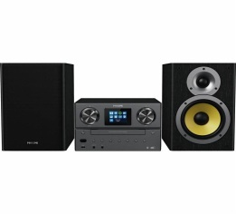 | Hudební mikrosystém - Digital Sound Control, Bluetooth, Wi-Fi, USB, CD mechanika, vstup AUX, MP3, internetové rádio, hodiny, sluchátkový výstup, LCD displej, síťové napájení, vlnový rozsah FM DAB/DAB+, dálkový ovladač, reproduktory s výkonem 100 W.
2. | Mobilní telefon včetně nabíječky (bez SIM a tarifu) | ks |  | 1 | 0.00 | 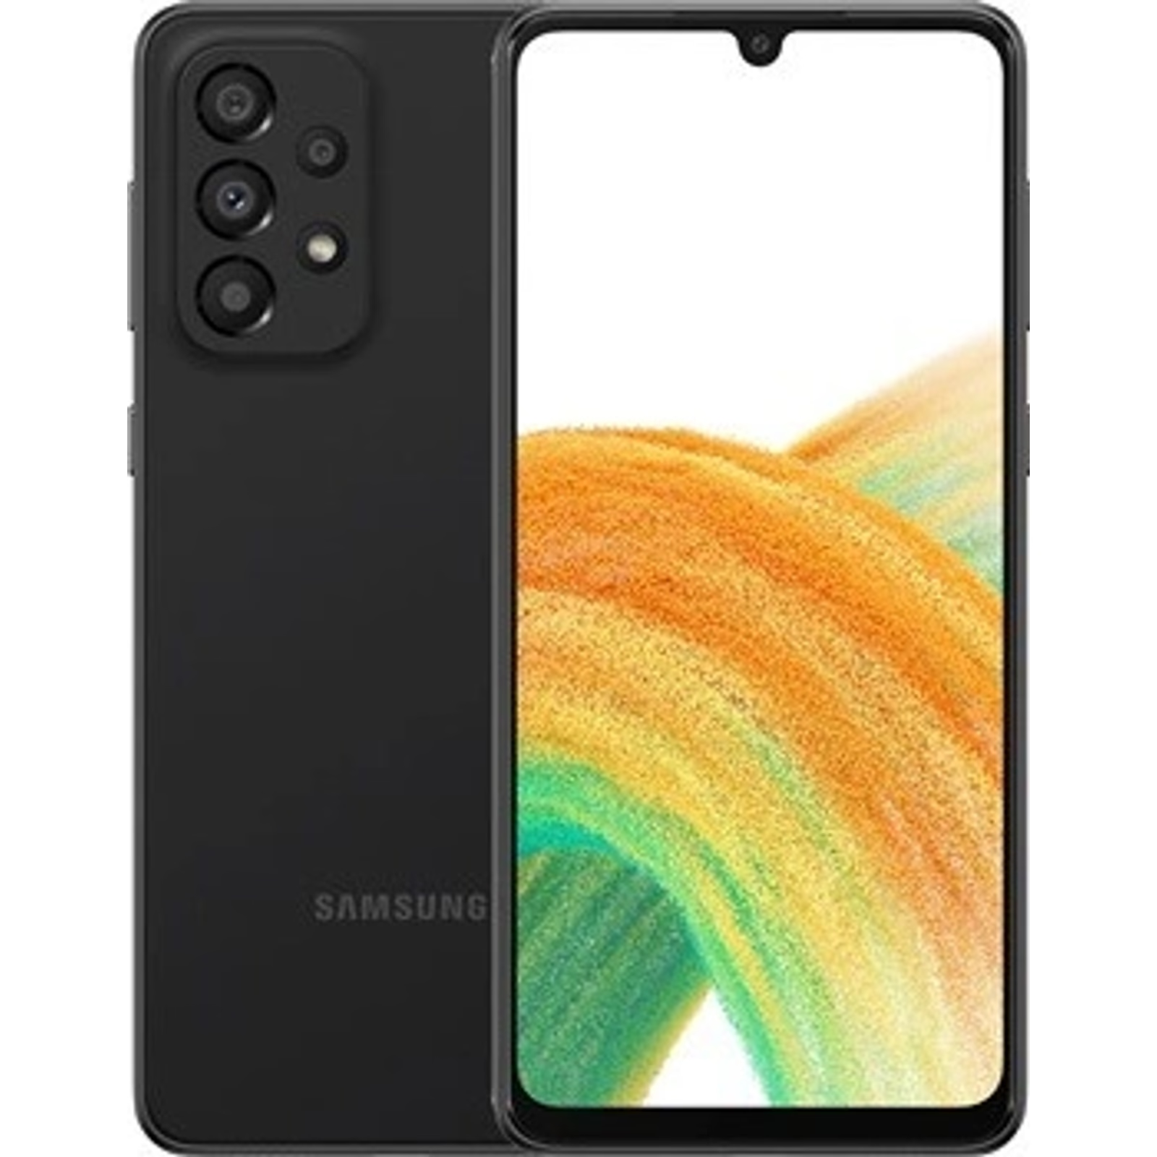 | Smartphone, úhlopříčka 6,4", displej s rozlišením 2400 × 1080 px, 8jádrový procesor, paměť RAM 6 GB, interní paměť 128 GB, čtyřnásobný zadní fotoaparát 48, optická stabilizace, přední fotoaparát 13 Mpx, hybridní slot (2× SIM nebo 1× SIM + paměťová karta), NFC, Bluetooth, 5G, GPS, Wi-Fi, USB-C, Android 12.0, kapacita baterie 5 000 mAh.
3. | Tiskárna | ks |  | 1 | 0.00 | 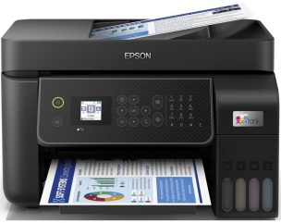 | Multifunkční tiskárna, inkoustová, tisk, kopírování, skenování, rychlost tisku černobíle min. 33 stran/minutu, rychlost tisku barevně min. 15 stran/minutu, formát A4, manuální oboustranný tisk, Wi-Fi, LAN, USB, vstupní zásobník 100 ks, výstupní zásobník 30 listů, rozlišení 5760 × 1440 DPI, rozlišení skeneru 1200 x 2400. Součást tiskárny je sada startovacích náplní.
4. | Notebook | ks |  | 2 | 0.00 | 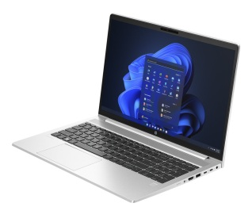 | Úhlopříčka a typ displeje 15.6", rozlišení displeje 1920 x 1080 (FullHD), typ displeje nedotykový, operační systém Windows 11 Home, procesor 5625U (6C/12T 2.3/4.3GHz), operační paměť 8 GB DDR4, vnitřní úložiště 512 GB/M.2 SSD, připojení BlueTooth, Wi-FI 6 802.11ax. Grafické výstupy HDMI, USB. Numerická, podsvícená klávesnice. Barva stříbrná/černá.
5. | Docházkový systém | ks |  | 1 | 0.00 | 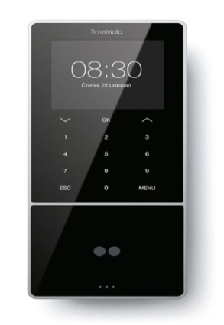 | Elektronický docházkový systém. Shromažďuje a vypočítává odpracované hodiny, přesčasy a absence. Identifikace: RFID (karta/čip/identifikace obličeje), PIN kód, displej: 3,5“ barevný TFT, dotyková klávesnice, způsob připojení: WIFI/Ethernet/USB, maximální počet uživatelů: 2000, připraveno pro evropskou legislativu GDPR. Procesor dvoujádrový, 1,2 GHz, paměť 128 MB RAM/256 MB paměť Flash. Součástí dodávky je licence software.
6. | Rychlovarná konvice | ks |  | 2 | 0.00 | 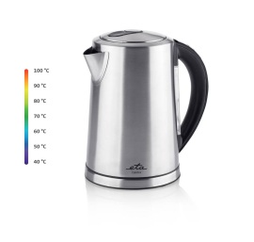 | Rychlovarná konvice, nerezová, příkon 2 200 W, objem 1,5 l, barevné podsvícení, regulace teploty 40–100 °C, automatické vypnutí, vyjímatelný filtr, ukazatel množství vody, světelná a zvuková signalizace.
7. | Pračka (místnost 110 - technická místnost) | ks |  | 1 | 0.00 |  | Pračka s předním plněním, energetická třída A, kapacita pračky 9 kg, parní program, váhová automatika, displej, dětská pojistka a ochrana proti úniku vody (Aqua Stop), 1600 ot/min při odstřeďování, rozměry 59,7 × 84,7 × 66 cm (š × v × h).
8. | Sušička (místnost 110 - technická místnost) | ks |  | 1 | 0.00 |  | Sušička prádla, kondenzační, samostatně stojící, energetická třída A, maximální množství prádla 9 kg, odložený start, displej a vnitřní osvětlení, rozměry 85 × 59,6 × 66,3 cm (v × š × h), nádoba na kondenzát a sada na připojení odpadu součástí balení.
9. | Laminovačka | ks |  | 1 | 0.00 |  | Laminátor, formát do A3, pro dokumenty a fotografie, pro fólie 150 - 250 mikronů, rychlost zahřátí 3 - 5 minut, rychlost laminování cca 250 mm/min.
10. | Žehlička | ks |  | 1 | 0.00 | 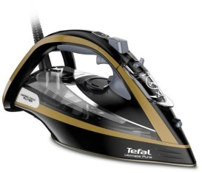 | Žehlička napařovací, příkon 3200 W, vertikální napařování, odvápňování, samočištění, anti-drip systém (proti odkapávání), rychlé nahřátí, bezpečnostní vypínání, funkce kropení, automatické vypínání, objem nádržky 350 ml, materiál žehlící plochy durilium.
11. | Vozík pro výdej jídla | ks |  | 2 | 0.00 | 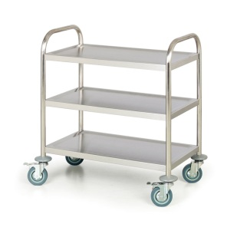 | Číšnický vozík, 3 police a nožičky vyrobeny z vysoce kvalitní nerezové oceli. Každá noha má kolečko se samostatnými parkovacími brzdami, nad každým kolem je kryt poskytující ochranu před případnými nárazy. Kolečka jsou vyrobena z pevné gumy, výška vozíku 950 mm, délka police 940 mm, šířka police 500 mm.
12. | Rozkládací sušák na prádlo | ks |  | 2 | 0.00 |  | Sušák na prádlo, skládací, volně stojící, stabilní, silné hliníkové dráty, kolečka pro snadné přemístění, bezpečnostní zámek křídel a držák pro malé předměty. Rozměr v rozložení cca 174 x 57 x 91 cm (š x h x v), sušící plocha 20 m.
13. | Žehlící prkno | ks |  | 1 | 0.00 |  | Žehlicí prkno, skládací ocelová konstrukce, rozměry žehlicí plochy min. 122 × 43 cm (d x š), nastavitelná výška - min. 74 cm, max. 93 cm, držák na žehličku, výplň z filcu a pěny o tloušťce 7 mm, ve spodní části prkna drátěná odkládací plocha na vyžehlené prádlo.
14. | Sada na úklid | ks |  | 2 | 0.00 |  | Mop třásňový, manuální ždímání, teleskopická tyč, materiál vytírací plochy mikrovlákno, šíře záběru 27,5 cm, délka tyče 125 cm, materiál tyče kov, kbelík a ždímací koš součástí balení.
15. | Odpadkový koš | ks |  | 4 | 0.00 |  | Interiérový nášlapný koš, 30 l, nerez matný, hygienické otevírání nožním pedálem, vybavený vnitřní vyjímatelnou plastovou nádobou.
16. | Koš na pleny | ks |  | 2 | 0.00 |  | Koš na pleny s víkem na jednorázové pleny, vhodný pro papírové jednorázové i bavlněné prací pleny, kapacita cca 18 plen, bezzápachový (koš je vybaven ABS systémem, který efektivně zabraňuje úniku zápachu). Barva bílá. Materiál plast.
17. | Koš na prádlo | ks |  | 3 | 0.00 |  | Koš na špinavé prádlo, materiál plast, objem 60 l, omyvatelný, hranatý, s víkem, s rukojetí, otvory pro cirkulaci vzduchu, rozměry min. 63 × 44 × 35 cm (v × š × h), barva bílá nebo šedá.
18. | Zásobník na papírové ručníky | ks |  | 4 | 0.00 |  | Zásobník na papírové ručníky - skládané, ruční ovládání, hranatý, materiál nerez matný, na stěnu, rozměry max. 36,5 × 27,5 × 10,5 cm (v × š × h). Součástí balení je montážní sada.
19. | Dávkovač mýdla | ks |  | 12 | 0.00 |  | Materiál nerez matný, bezdotykový, nástěnný, kapacita 700 ml, napájení pomocí tužkových AA baterií (součást dodávky). Rozměry max. 220 x 110 x 100 mm (v x š x h). Součástí balení je montážní sada.
20. | Držák toaletního papíru | ks |  | 10 | 0.00 |  | Držák na toaletní papír - s krytem, nástěnný, nerez. Součástí balení je montážní sada.

